FORMATO GQ-016
PROPUESTA DE MEJORA | PROPUESTA DE MEJORA O INNOVACIÓN |  |  |  | REGISTRO
 |  |  |  |  | COPIA CONTROLADA
 |  |  |  |  | COD GQ-016-R | VERSION 0,5
 |  |  |  |  | FECHA 18-mar-21 | PAGINA 1 DE 1

Nombre de la propuesta: | REGISTRO HORARIO LABORAL A TRAVES DE LA APP DE MANTUM
Nombre de la persona o equipo que genera la PM: | LUCY MARIN

SITUACIÓN INICIAL |  |  | SITUACIÓN FINAL
Actualmente se esta registrando el horario laboral en un archivo individual en la plataforma Sharepoint, se ingresa cuando se inicia jornada se hace el registro de la hora, y la finalizar la jornada se ingresa y se registra la hora, es una hoja de excel que se actualiza mes a mes, Lucy ingresa aleatoriamente y audita que se este haciendo el registro por cada uno de los miembros del equipo. |  |  | Se le pide a cada mienbreo del equipo que instale la APP de Mantum, se recibe inducción por parte de Juan F, para realizar la configuración y como se hace el registro mediante el aplicativo, Juan F, hara el export del Mantum para validar el cumplimiento de esta solicitud y de los horarios laborales del equipo documental del proyecto, se esta haciendo una prueba piloto.

FOTO O DIBUJO INICIAL |  |  | FOTO O DIBUJO FINAL-PERIÓDO 15 AGOT-15 DE SEPT
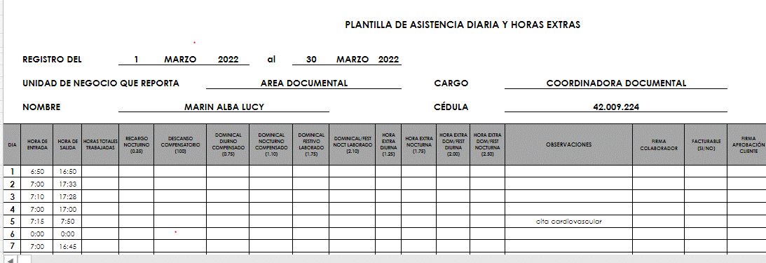 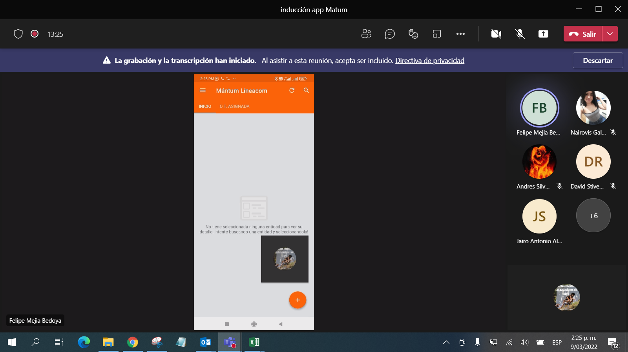 |  |  | 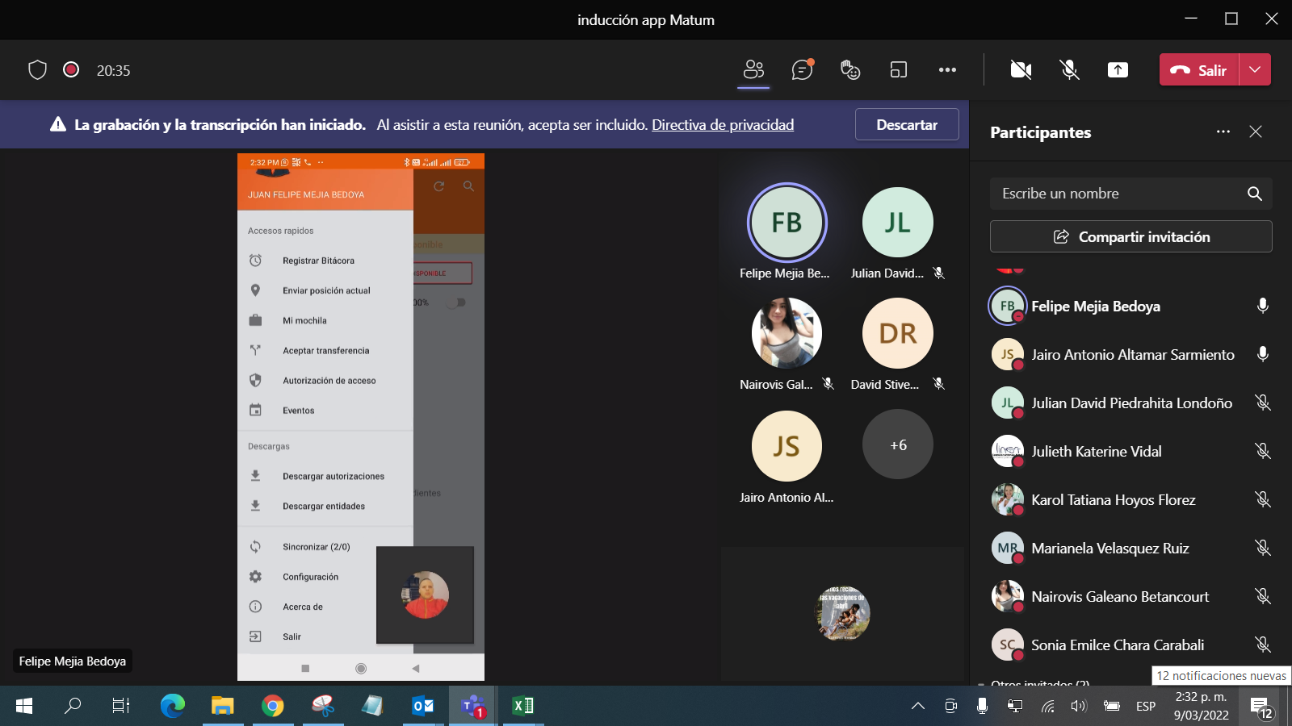 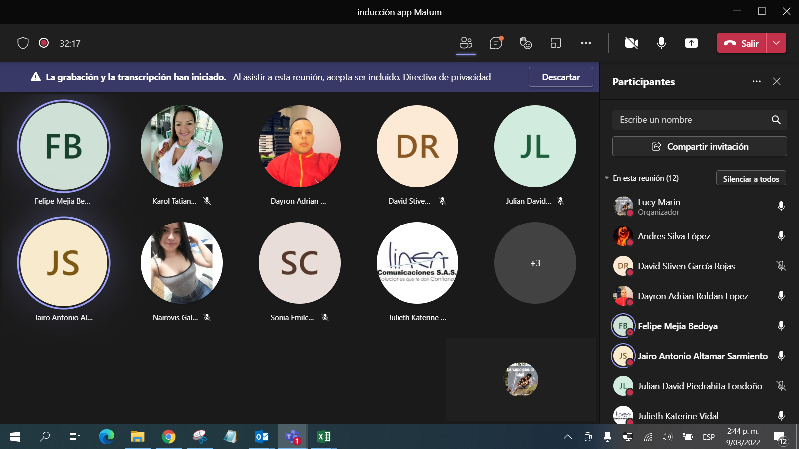

Objetivo: | Asegurar el cumplimiento de los horarios laborales, revisar que personas tienen mas carga laboral y quien no para equilibrar las cargas
Alcance: | Abarca el proyecto documental y asistencial del proyecto Wipen
Requerimientos: | Contar con datos en sus moviles, tener la APP de mantum instalada y contar con usuario y Clave de acceso al aplicativo Mantum.

Elaborado por: Coordinadora Sistemas Integrados de Gestión Natalia Lopez Marin |  | Revisado por: Dirección de I+D Marlon Alberto Hernández Arboleda |  | Aprobado por: Director de procesos Walter Jimenez

